2.Pivot vc
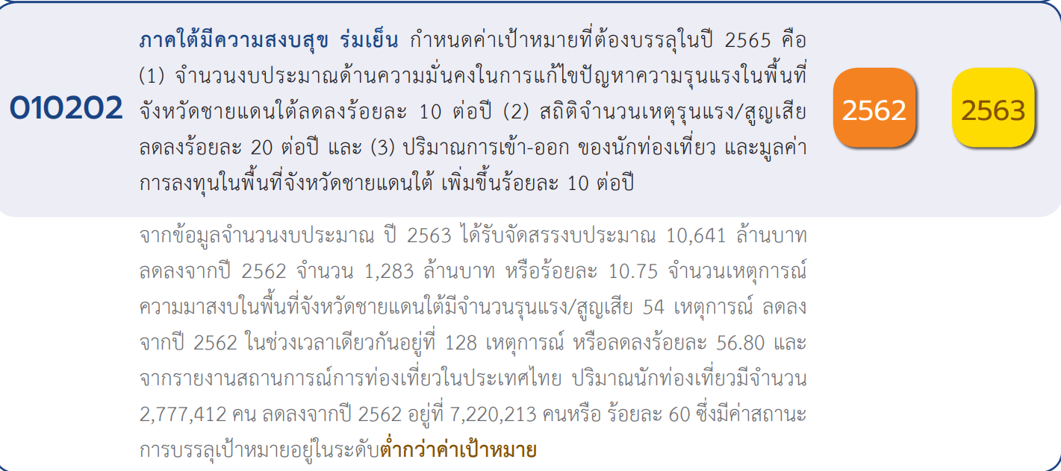
 |  |  |  |  |  |  |  | หมายเหตุ การประเมินความสอดคล้องของโครงการกับปัจจัยเป็นการดำเนินการเบื้องต้น สำหรับใช้เป็นข้อมูลประกอบการจัดทำโครงการสำคัญ
จำนวนของ องค์ประกอบและปัจจัย
 | 2559 | 2561 | 2562 | 2563 | 2564 | 2565 | รวม
010202V01 |  | 2 | 6 | 18 | 37 | 15 | 78
010202F0101 |  | 2 | 2 | 3 | 12 | 9 | 28
010202F0102 |  |  | 2 | 4 | 7 | 5 | 18
010202F0103 |  |  |  | 1 | 2 | 1 | 4
010202F0104 |  |  |  | 1 |  |  | 1
010202F0105 |  |  | 2 | 9 | 16 |  | 27
010202V02 |  |  | 8 | 16 | 11 | 2 | 37
010202F0201 |  |  | 2 | 1 | 3 |  | 6
010202F0202 |  |  | 1 | 4 |  |  | 5
010202F0203 |  |  | 5 | 5 | 6 | 1 | 17
010202F0204 |  |  |  | 3 | 2 |  | 5
010202F0205 |  |  |  | 3 |  | 1 | 4
010202V03 | 1 | 2 | 17 | 20 | 23 | 26 | 89
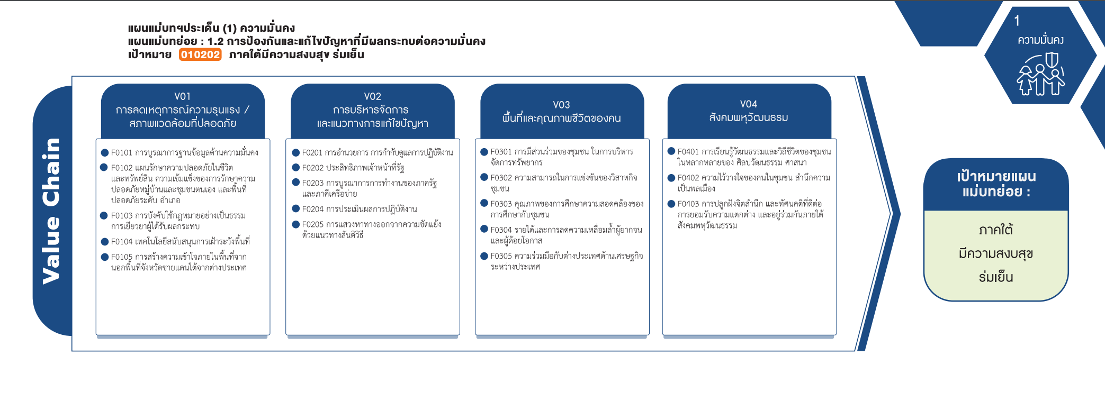
010202F0301 |  |  | 1 | 7 | 9 | 5 | 22
010202F0302 | 1 | 2 | 2 | 5 |  | 1 | 11
010202F0303 |  |  | 14 | 8 | 8 | 13 | 43
010202F0304 |  |  |  |  | 6 | 7 | 13
010202V04 |  |  | 3 | 6 | 12 | 15 | 36
010202F0401 |  |  | 1 | 2 | 6 | 4 | 13
010202F0402 |  |  | 2 | 3 |  |  | 5
010202F0403 |  |  |  | 1 | 6 | 11 | 18
(blank) |  | 2 | 1 |  |  |  | 3
(28 โครงการ)
(6 โครงการ)
(blank) |  | 2 | 1 |  |  |  | 3
(13 โครงการ)
รวม | 1 | 6 | 35 | 60 | 83 | 58 | 243
(18 โครงการ)
(5 โครงการ)
(22 โครงการ)
(5 โครงการ)
(17 โครงการ)
(11 โครงการ)
(5 โครงการ)
(43 โครงการ)
(18 โครงการ)
(4 โครงการ)
(4 โครงการ)
(13 โครงการ)
(1 โครงการ)
(0 โครงการ)
(27 โครงการ)

รวม 78 โครงการ
รวม 37 โครงการ
รวม 36 โครงการ
รวม 89 โครงการ

โครงการที่ไม่สามารถหาองค์ประกอบและปัจจัยได้
- 3 โครงการ

